DashBoard
Bull Eyes Chart

Bull Eyes Chart
 | SPI | CPI
 | 0.86 | 0.86
 | 1.00 | 1.06
 | 1.00 | 1.05
 | 1.00 | 1.05
 | 1.00 | 1.05
 | 1.00 | 1.05
 | 1.00 | 1.05
 | 1.00 | 1.05
 | 1.00 | 1.05
 | 1.00 | 1.04
 | 1.00 | 1.04
 | 1.00 | 1.04
 | 1.00 | 1.04
 | 1.00 | 1.04
 | 1.00 | 1.04
 | 1.00 | 1.04
 | 1.00 | 1.04
 | 1.00 | 1.04
 | 1.00 | 1.04
 | 1.00 | 1.04
 | 1.00 | 1.04
 | 1.00 | 1.04
 | 1.00 | 1.04
 | 1.00 | 1.04
 | 1.00 | 1.04
 | 1.00 | 1.03
 | 1.00 | 1.03
 | 1.00 | 1.03

Defect Status
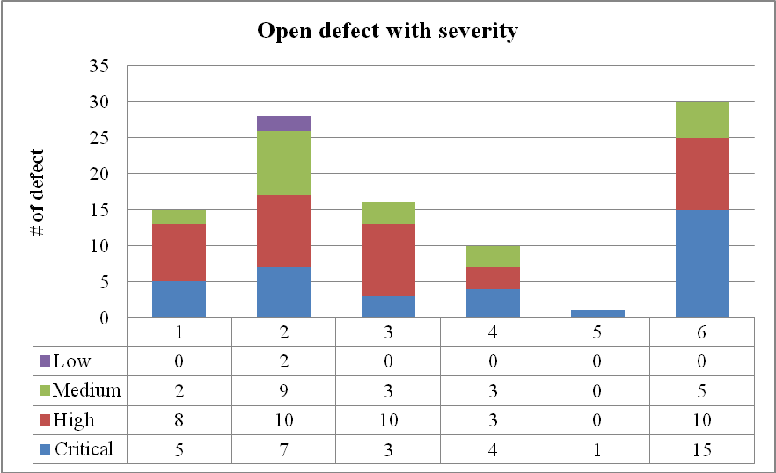

Top 10 Lastest Issues
ID | Date | Category | Definition | Proposed Solution
1 | 11//2010 | Resource | thiếu tài nguyên | bổ sung tài nguyên
2 | 2010-11-17 | Resource | thiếu tài nguyên | bổ sung tài nguyên
3 | 2010-11-18 | Resource | thiếu tài nguyên | bổ sung tài nguyên
4 | 2010-11-19 | Resource | thiếu tài nguyên | bổ sung tài nguyên
5 | 2010-11-20 | Resource | thiếu tài nguyên | bổ sung tài nguyên
6 | 2010-11-28 | Resource | thiếu tài nguyên | bổ sung tài nguyên
7 | 2010-11-29 | Mangement | thiếu người trong quá trình kiểm thử | bổ sung người
8 | 2010-11-30 | Development | chưa chạy hết test case | cần thêm thời gian
9 | 2010-12-01 | Sales | số lượng bán ra không đạt yêu cầu | thêm chiến lược quảng cáo
10 | 2010-12-02 | Development | có quá nhiều bug | cần sửa sớm

Budget
 | BCWS | BCWP | ACWP
Release 1 | $1,332.00 | $1,332.00 | $1,292.00
Release 2 | $2,434.86 | $2,434.86 | $2,164.00
Release 3 | $2,556.41 | $1,953.76 | $1,880.00
Release 4 | $0.00 | $0.00 | $0.00

Defect
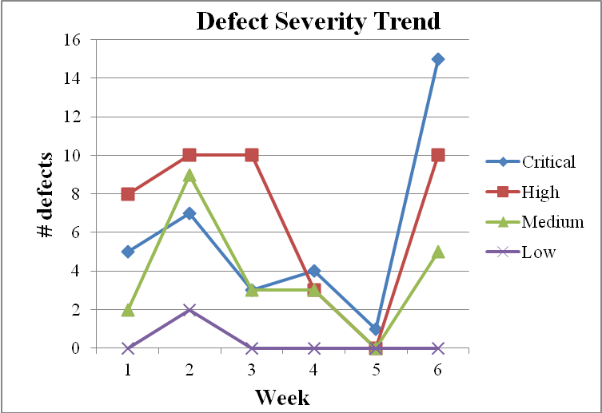
Defect Status

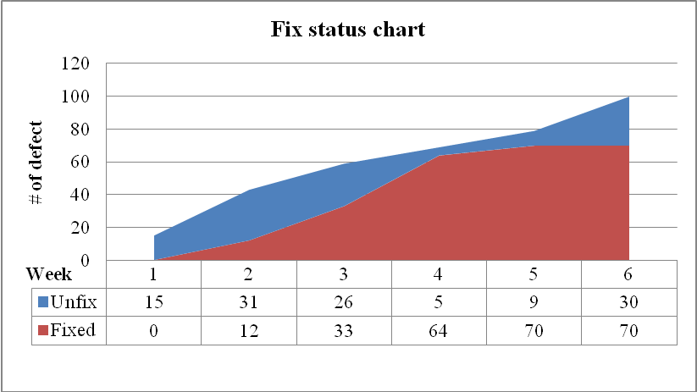
Total days: 45
Number of defect opened: 100
Number of defect closed: 70
Rate defect closed/defect opened: 70%

